Pergola
ISOTRA a.s.
Bílovecká 2411/1, 746 01 Opava |  |  |  |  |  |  |  |  |  |  |  | TEL.: +420 553 685 101 | FAX: +420 553 685 110 |  |  |  |  |  |  |  |  |  |  | www.isotra.cz
Objednávkový formulář Pergola
Pergola MIRA

Objednávka |  |  |  |  |  |  |  |  |  |  |  | Objednatel
Číslo zakázky: |  |  |  |  |  |  |  |  |  |  |  | IČ:
 |  |  |  |  |  |  |  |  |  |  |  | DIČ:
Objednáno dne: |  |  |  |  |  |  |  |  |  |  |  | Fakturační adresa:

Telefon:
 |  |  |  |  |  |  |  |  |  |  |  | Dodací adresa:
Termín dodání:

Pozice | Počet ks | Zkr.2 výrobku | Typ výrobku | Šířka (mm) | Výška = výsuv (mm) | Rozměr H (mm) | Barva lakovaných komponentů | Barva lamel | Směr pohledu | Ovládání umístění | Ovládání typ | Typ stojky | Dodatečná stojka | Pergoly spřažené | Stojka 1. | Stojka 2. | Stojka 3. | Stojka 4. | Uchycení stěna | Osvětlení | Dešťové čidlo | Teplotní čidlo | Protisněhový systém
1 | 2 | 3 | 4 | 5 | 6 | 7 | 8 | 9 | 10 | 11 | 12 | 13 | 14 | 15 | 16 | 17 | 18 | 19 | 20 | 21 | 22 | 23 | 24

Poznámka k zakázce:

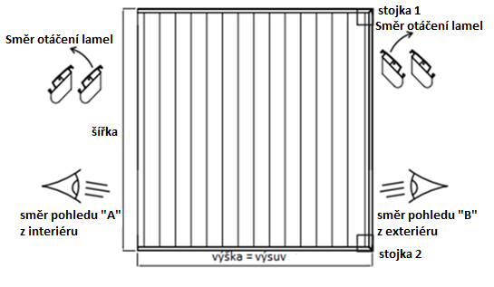
Vysvětlivky:
MIRA 4 - minimální 2ks stojek na jedné straně |  |  |  |  |  |  |  |  | PERGOLA MIRA 2 |  |  |  |  |  |  |  | PERGOLA MIRA 4
6) zadejte výšku = výsuv (vyložení pergoly) v mm, viz.list "Pokyny pergola"
7) zadejte rozměr H = podchodnou výšku pergoly v mm, viz. Obrázek
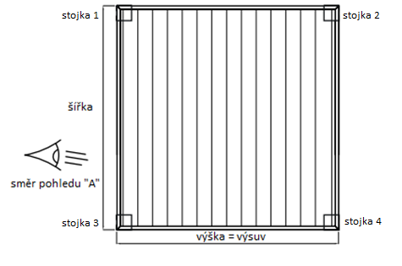
10) zadejte směr pohledu, viz.obrázková nápověda a list "Pokyny Pergola"
14) při objednání dodatečné stojky, je nutné uvést do poznámky jeji umístění

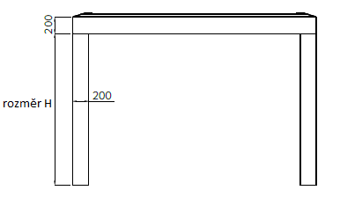

Platnost od: 22.8.2019 |  |  |  |  |  |  |  |  |  |  |  |  |  |  |  |  |  |  |  |  |  |  | Pro veškeré obchodní vztahy platí ustanovení Všeobecných obchodních podmínek společnosti ISOTRA a.s. v platném znění, pokud není stanoveno jinak.

POKYNY PERGOLA
Objednávkový formulář Pergola

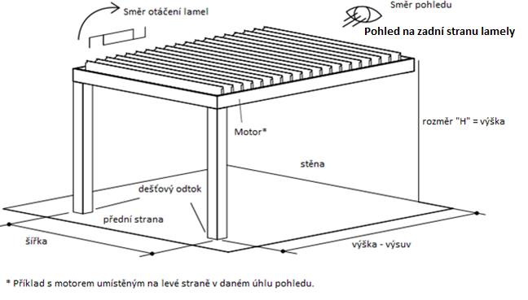
Zkr.2výrobku |  |  | PERGOLA MIRA 2
zkratka | název | poznámka
MIRA2
MIRA4

typ výrobku
zkratka | název | poznámka
MIRA 2 | MIRA 2
MIRA 2L | MIRA 2 s LED osvětlením
MIRA 2S | MIRA 2 s Anit-Snow systémem
MIRA 2L/S | MIRA 2 s LED osvětlením a s Anti-Snow systémem
MIRA 4 | MIRA 4 | minimální 2ks stojek na jedné straně
MIRA 4L | MIRA 4 s LED osvětlením | minimální 2ks stojek na jedné straně
MIRA 4S | MIRA 4 s Anit-Snow systémem | minimální 2ks stojek na jedné straně
MIRA 4L/S | MIRA 4 s LED osvětlením a s Anti-Snow systémem | minimální 2ks stojek na jedné straně

Barva lakovaných komponentů
zkratka | název | poznámka
V01RAL | RAL perleťově stříbrná V01 | standard
V05RAL | RAL černá pískovanáV05 | standard
7016RAL | RAL šedá ( antracit ) 7016 | standard
8014RAL | RAL hnědá ( sépiová ) 8014 | standard
9006RAL | RAL stříbrná 9006 | standard
9003RAL | RAL bílá 9003 | standard
1003RAL | RAL žlutá ( signální ) 1003
1013RAL | RAL žlutá ( ústřicová ) 1013
1014RAL | RAL žlutá ( slonovinová ) 1014
1015RAL | RAL žlutá ( slonová kost ) 1015
1021RAL | RAL žlutá ( řepková ) 1021
2001RAL | RAL oranž ( červenooranž. ) 2001
2003RAL | RAL oranž ( pastelová ) 2003 |  | PERGOLA MIRA 4
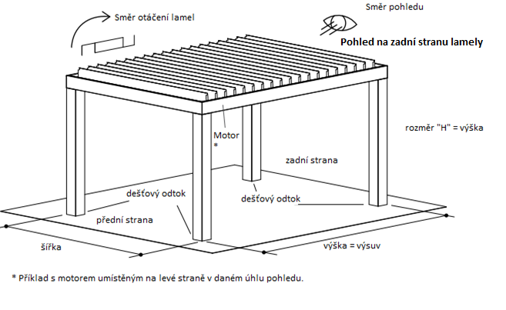
3000RAL | RAL červená ( ohnivá ) 3000
3005RAL | RAL červená ( vínová ) 3005
3020RAL | RAL červená ( dopravní ) 3020
5003RAL | RAL modrá ( safírová ) 5003
5005RAL | RAL modrá ( signální ) 5005
5009RAL | RAL modrá ( azurová ) 5009
5011RAL | RAL modrá ( ocelově modrá ) 5011
5014RAL | RAL modrá ( sivá ) 5014
5015RAL | RAL modrá ( nebeská ) 5015
6002RAL | RAL zelená ( listová ) 6002
6003RAL | RAL zelená ( olivová ) 6003
6005RAL | RAL zelená ( mechově ) 6005
6010RAL | RAL zelená ( trávová ) 6010
6019RAL | RAL zelená ( bílozelená ) 6019
6021RAL | RAL zelená ( bledězelená ) 6021
7001RAL | RAL šedá ( stříbřitě ) 7001
7009RAL | RAL šedá ( trávová ) 7009
7011RAL | RAL šedá ( ocelověšedá ) 7011
7015RAL | RAL šedá břidlicová 7015
7021RAL | RAL šedá ( černošedá ) 7021
7024RAL | RAL šedá ( grafitová ) 7024
7035RAL | RAL šedá ( světlešedá ) 7035
7044RAL | RAL šedá ( hedvábná ) 7044
8003RAL | RAL hnědá ( hliněnka ) 8003
8011RAL | RAL hnědá ( ořechová ) 8011
8012RAL | RAL hnědá ( červenohnědá ) 8012
8017RAL | RAL hnědá ( čokoláda ) 8017
8019RAL | RAL hnědá ( šedohnědá ) 8019
9001RAL | RAL bílá ( krémová ) 9001
V02RAL | RAL Bronzo Antico V02
V030RAL | RAL Sabbia V030
V031RAL | RAL Tortora V031

Barva lamel
zkratka | název | poznámka
V01RAL | RAL perleťově stříbrná V01 | standard
V05RAL | RAL černá pískovanáV05 | standard
7016RAL | RAL šedá ( antracit ) 7016 | standard
8014RAL | RAL hnědá ( sépiová ) 8014 | standard
9006RAL | RAL stříbrná 9006 | standard
9003RAL | RAL bílá 9003 | standard
1003RAL | RAL žlutá ( signální ) 1003
1013RAL | RAL žlutá ( ústřicová ) 1013
1014RAL | RAL žlutá ( slonovinová ) 1014
1015RAL | RAL žlutá ( slonová kost ) 1015
1021RAL | RAL žlutá ( řepková ) 1021
2001RAL | RAL oranž ( červenooranž. ) 2001
2003RAL | RAL oranž ( pastelová ) 2003
3000RAL | RAL červená ( ohnivá ) 3000
3005RAL | RAL červená ( vínová ) 3005
3020RAL | RAL červená ( dopravní ) 3020
5003RAL | RAL modrá ( safírová ) 5003
5005RAL | RAL modrá ( signální ) 5005
5009RAL | RAL modrá ( azurová ) 5009
5011RAL | RAL modrá ( ocelově modrá ) 5011
5014RAL | RAL modrá ( sivá ) 5014
5015RAL | RAL modrá ( nebeská ) 5015
6002RAL | RAL zelená ( listová ) 6002
6003RAL | RAL zelená ( olivová ) 6003
6005RAL | RAL zelená ( mechově ) 6005
6010RAL | RAL zelená ( trávová ) 6010
6019RAL | RAL zelená ( bílozelená ) 6019
6021RAL | RAL zelená ( bledězelená ) 6021
7001RAL | RAL šedá ( stříbřitě ) 7001
7009RAL | RAL šedá ( trávová ) 7009
7011RAL | RAL šedá ( ocelověšedá ) 7011
7015RAL | RAL šedá břidlicová 7015
7021RAL | RAL šedá ( černošedá ) 7021
7024RAL | RAL šedá ( grafitová ) 7024
7035RAL | RAL šedá ( světlešedá ) 7035
7044RAL | RAL šedá ( hedvábná ) 7044
8003RAL | RAL hnědá ( hliněnka ) 8003
8011RAL | RAL hnědá ( ořechová ) 8011
8012RAL | RAL hnědá ( červenohnědá ) 8012
8017RAL | RAL hnědá ( čokoláda ) 8017
8019RAL | RAL hnědá ( šedohnědá ) 8019
9001RAL | RAL bílá ( krémová ) 9001
V02RAL | RAL Bronzo Antico V02
V030RAL | RAL Sabbia V030
V031RAL | RAL Tortora V031

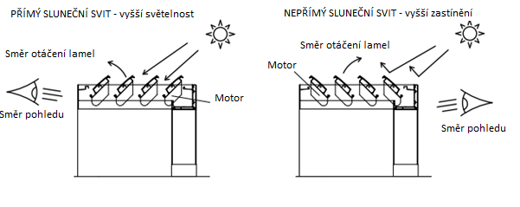
Směr pohledu |  |  | PERGOLA MIRA 2
zkratka | název | poznámka
A | směr pohledu "A"
B | směr pohledu "B"

Ovládání umístění
zkratka | název | poznámka
L | Vlevo
P | Vpravo

Ovládání typ
zkratka | název | poznámka
1/7 | Dálkové ovládání 1 kanál / 7 funkcí | k naklápění lamel
6/42 | Dálkové ovládání 6 kanálů / 42 funkcí | k ovládání LED osvětlení a Snow systém
0 | Není

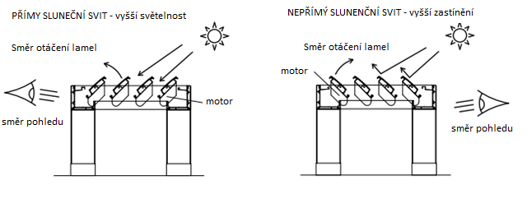
Typ stojky |  |  | PERGOLA MIRA 4
zkratka | název | poznámka
130/130 | stojka 130/130
200/200 | stojka 200/200

Dodatečná stojka
zkratka | název | poznámka
0 | NENÍ - dodáno bez stojky
130/80 | dodatečná stojka 130/80 | při objednání dodatečné stojky, je nutné uvést do poznámky jeji umístění
130/130 | dodatečná stojka 130/130 | při objednání dodatečné stojky, je nutné uvést do poznámky jeji umístění
200/200 | dodatečná stojka 200/200 | při objednání dodatečné stojky, je nutné uvést do poznámky jeji umístění

Pergoly spřažené
zkratka | název | poznámka
0 | nespřaženo
VS | vedle sebe
ZS | za sebou

Stojka 1.
zkratka | název | poznámka
A | Ano
N | Ne

Stojka 2.
zkratka | název | poznámka
A | Ano
N | Ne

Stojka 3.
zkratka | název | poznámka
A | Ano
N | Ne

Stojka 4.
zkratka | název | poznámka
A | Ano
N | Ne

Uchycení stěna
zkratka | název | poznámka
A | Ano | varianta pro Pergolu MIRA 2
N | Ne | varianta pro Pergolu MIRA 4

Osvětlení
zkratka | název | poznámka
A | Ano
N | Ne

Dešťové čidlo
zkratka | název | poznámka
A | Ano
ANO LED | Ano | Ano, dešťové čidlo vždy s LED osvětlením
N | Ne

Teplotní čidlo
zkratka | název | poznámka
A | Ano
N | Ne

Protisněhový systém
zkratka | název | poznámka
A | Ano
N | Ne

Platnost od: 22.8.2019

